상품제안서
헬프맨 올인원(All-in-one) 보조배터리 고속충전기 세트 | 상품코드: F25542

 |  |  |  |  |  |  | 02-412-0044 | www.easy1.co.kr
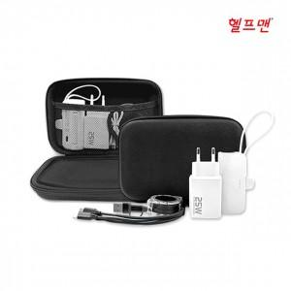

【상세/제작정보】 | 파우치 색상-블랙, 네이비, 퍼플 (※ 충전케이블/파우치 색상 변경 희망 시 별도 문의)

【인쇄/포장옵션】 | 에폭시 / 포장지포장

【공급단가】 | 수량 | 30~ | 50~ | 100~ | 300~ | 500~
*VAT별도 | 단가 | 30,000원 | 29,500원 | 28,750원 | 28,250원 | 27,500원

【상품 URL】 | https://easy1.co.kr:443/src/goods_detail.php?gdno=25542

